8
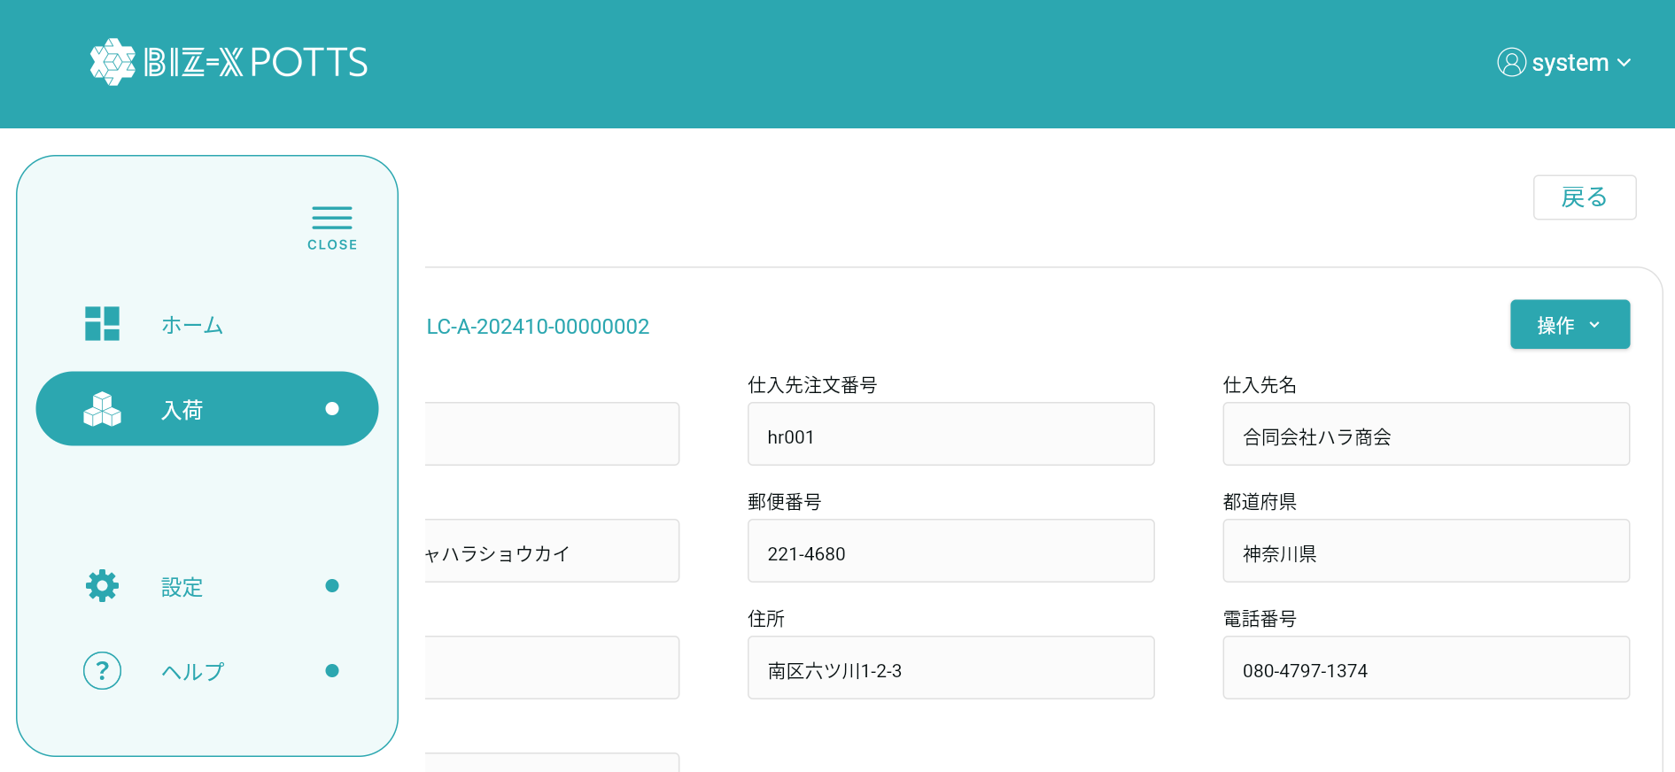
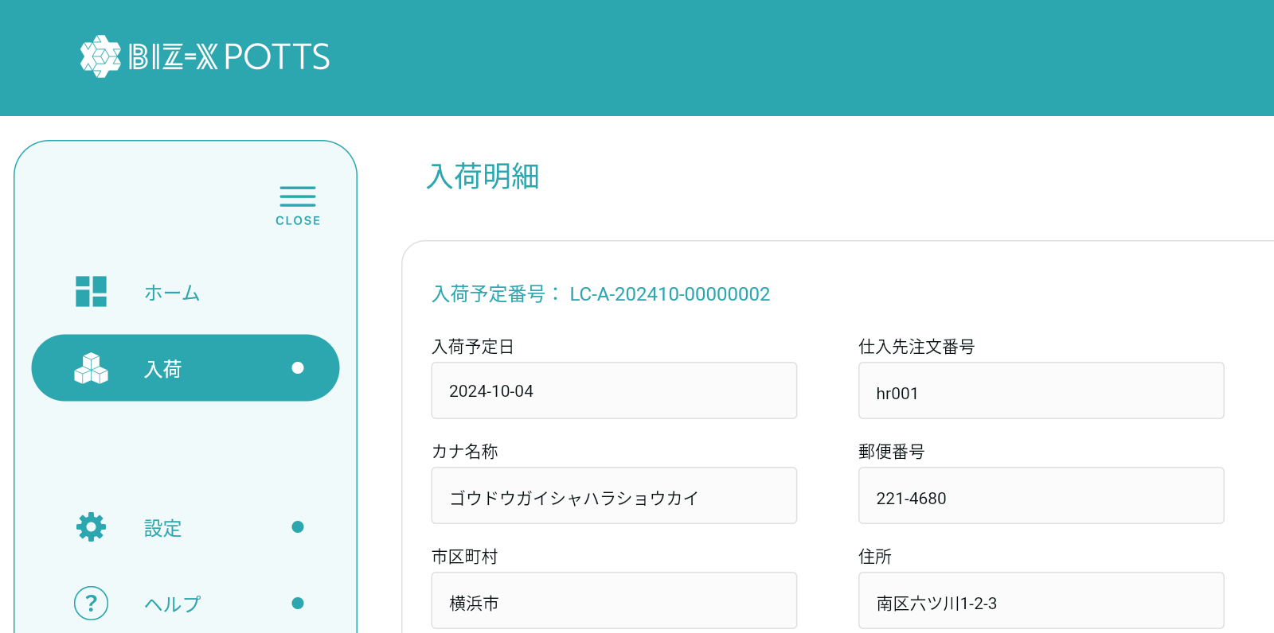

top＞入荷＞入荷予定照会と進み、何か1つチェックボックスにチェックを入れて「…」から[入荷明細]を選択すると,[入荷明細]画面になるのですが、「入荷明細」というタイトルがメニューに隠れて見えないです。なので「入荷明細」など、メニューに隠れて見えなくなっているタイトルは位置をもう少し右側に動かしたほうが良いです。パソコンでもタブレットでも共通してこのように見えます。

top＞入荷＞入荷予定照会と進み、何か1つチェックボックスにチェックを入れて「…」から[入荷明細]を選択すると,[入荷明細]画面になるのですが、「入荷明細」というタイトルがメニューに隠れて見えないです。なので「入荷明細」など、メニューに隠れて見えなくなっているタイトルは位置をもう少し右側に動かしたほうが良いです。パソコンでもタブレットでも共通してこのように見えます。

